4.1.
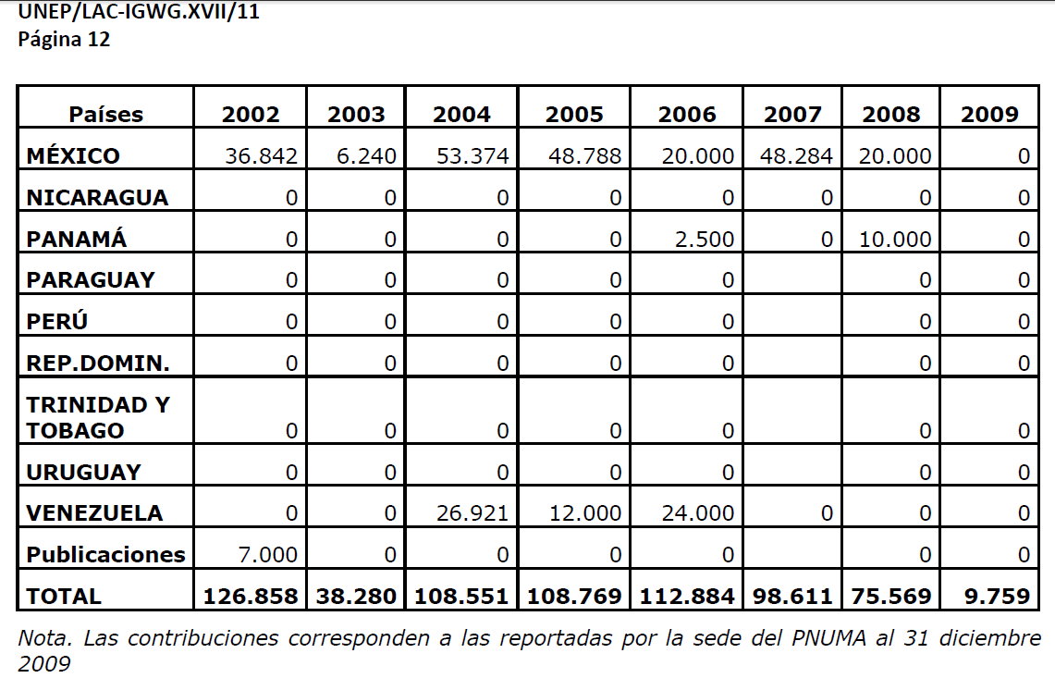
4.1.a. RFA-LAC por países |  |  | 4.1.a. Comtribuciones al fondo fiduciario de la RFA-LAC década 2010-2020
Países | Participación continua | Contribución financiera
Argentina |  |  |  | 2010 | 2011 | 2012 | 2013 | 2014 | 2015 | 2016
…. |  |  | Perú | 0 | 0 | 0 | 10,000 | 10,000 | 10,000 | 10,000
Perú | 1995-2015 | 2013

 |  |  | 4.1.a. Comtribuciones al fondo fiduciario de la RFA-LAC década 2002-2009

